案例
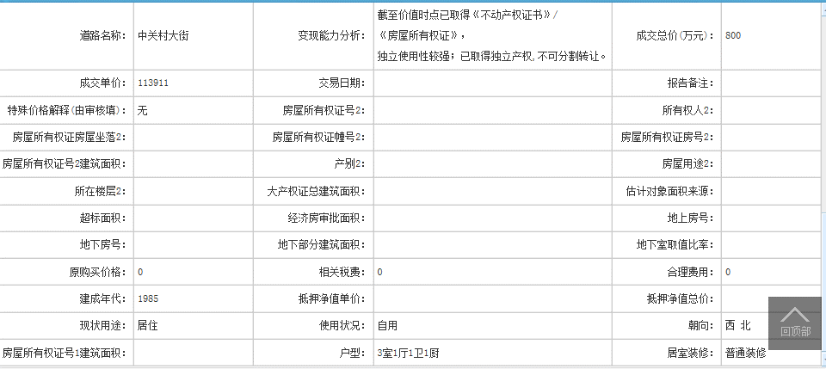
地址 | 物业名称 | 房屋性质 | 面积 | 用途 | 总楼层 | 所在层 |  |  |  | 成交单价 | 评估单价 | 成交时间
双榆树北里1号楼509 | 双榆树北里 | 房改房（成本价） | 70.23 | 住宅 | 16 | 5 | -- | 1985 | -- | 113911 |  | 2022-08-24
双榆树北里2号楼1层104 | 双榆树北里 | 房改房（成本价） | 39.7 | 住宅 | 16（-1） | 1 | -- | 1986 | -- | 126448 |  | 2022-03-17
双榆树北里1号楼16层1602 | 双榆树北里 | 商品房 | 43.56 | 住宅 | 16 | 16 | -- | 1986 | -- | 115932 |  | 2021-11-12

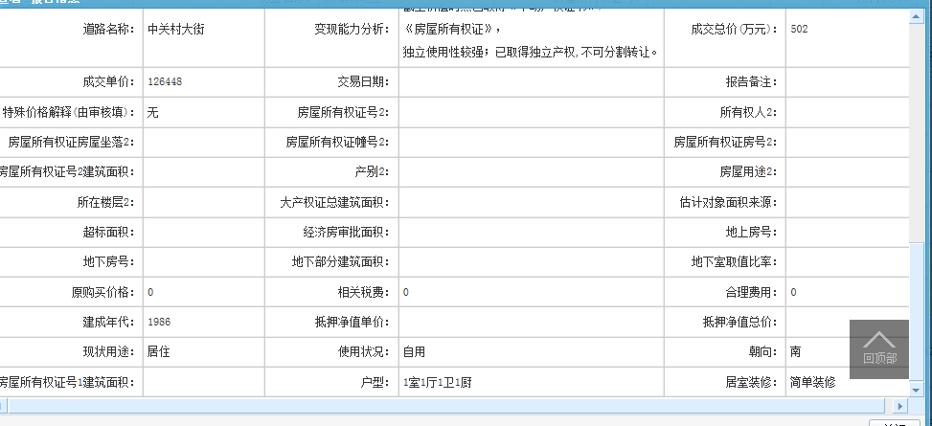

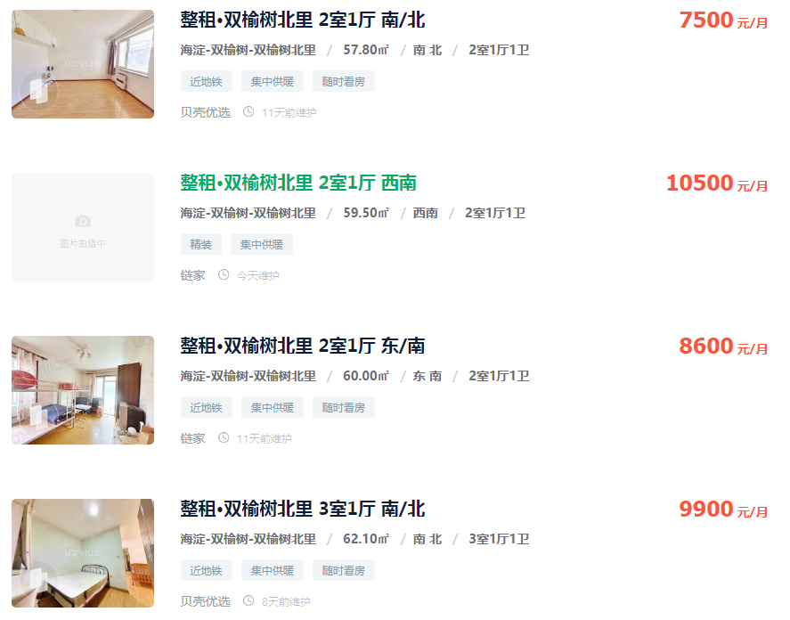

 |  |  |  |  |  |  |  |  |  |  |  |  | 7500
 |  |  |  |  |  |  |  |  |  |  |  |  | 10500
 |  |  |  |  |  |  |  |  |  |  |  |  | 8600
 |  |  |  |  |  |  |  |  |  |  |  |  | 9900

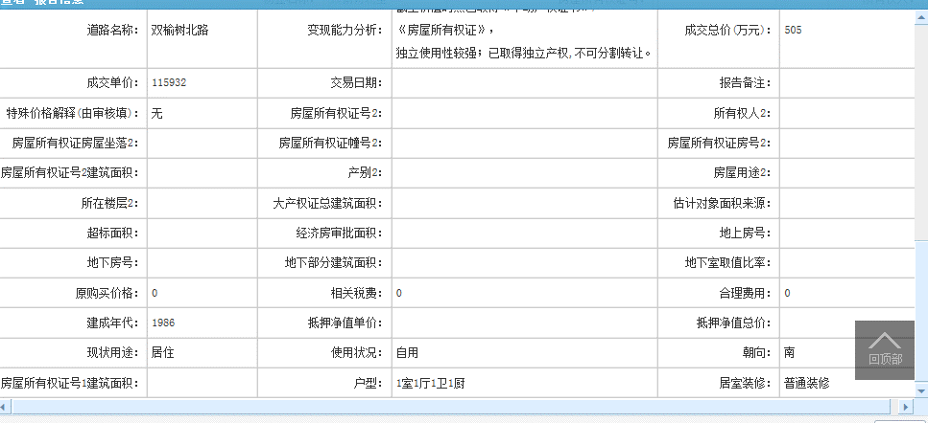

案例库
区县 | 房屋坐落 | 物业名称 | 产权性质 | 建筑面积 | 房屋用途 | 总层数 | 所在楼层 | 产权年代 | 现场年代 | 证明年代 | 成交单价 | 评估单价 | 评估总价 | 估价时点
北京市海淀区 | 双榆树北里1号楼509 | 双榆树北里 | 房改房（成本价） | 70.23 | 住宅 | 16 | 5 | -- | 1985 | -- | 113911 | 107203 | 7528867 | 2022-08-24
北京市海淀区 | 双榆树北里2号楼507 | 双榆树北里 | 商品房 | 43.6 | 住宅 | 16 | 5 | 1986 | -- | -- | 0 | 100000 | 4360000 | 2022-05-14
北京市海淀区 | 双榆树北里2号楼1层104 | 双榆树北里 | 房改房（成本价） | 39.7 | 住宅 | 16（-1） | 1 | 1986 | -- | -- | 126448 | 123441 | 4900608 | 2022-03-17
北京市海淀区 | 双榆树北里1号楼16层1602 | 双榆树北里 | 商品房 | 43.56 | 住宅 | 16 | 16 | -- | 1986 | -- | 115932 | 107408 | 4678692 | 2021-11-12

